Español
No. | Requirements | 1- Necesario (+Valor). | 2- Completo | 3- Conciso. | 4- Consistente. | 5- Correcto. | 6- Verificable. | 7- No Ambiguo. | 8- Diseño Libre. | 9- Rastreable. | 10- Mantenimiento. | 11- Atómico. | 12- Factible.
 | Requisitos Generales
RQ-SYS.001 | El microcontrolador deberá generar una señal cuadrada que trabaje a una frecuencia 10Khz
RQ-SYS.002 | Cada 15 pulsos de señal cuadrada deberán equivaler a 1 vuelta completa.
RQ-SYS.002-1 | El sensor deberá de leer más pulsos si la velocidad del motor incrementa
RQ-SYS.002-2 | El sensor deberá de leer menos pulsos si la velocidad del motor decrementa
RQ-SYS.002-3 | El motor deberá ser alimentado con un voltaje de 12 volts en corriente directa

RQ-SYS.003 | El microcontrolador debe ser alimentado con una fuente de voltaje independiente a la del motor
RQ-SYS.003-1 | El Motor debe ser alimentodo con una fuente de voltaje independiente a la del microcontrolador

RQ-SYS.004 | Se deberá medir la velocidad del motor mediante el uso de un sensor hall acoplado
RQ-SYS.005 | Se deberá contar con un valor de referencia o “Set Point” (velocidad deseada)
RQ-SYS.005-1 | El valor de referencia deberá ser ajustado mediante un potenciómetro (resistencia variable)
RQ-SYS.006 | Se deberá contar con una pantalla LCD
RQ-SYS.006-1 | La pantalla LCD deberá ser una interfaz gráfica que muestre lo siguiente
RQ-SYS.006-1.1 | . Velocidad del motor mostrada en RPMs
RQ-SYS.006-1.2 | Set Point mostrado en RPMs
RQ-SYS.006-1.3 | Porcentaje de trabajo de la señal cuadrada

 | Requisitos Funcionales Específicos
 | Entradas
 | PWM

RQ-SYS.007 | El voltaje del PWM deberá ser de 13.5 V
RQ-SYS.008 | La frecuencia generada deberá de ser de 10Khz
RQ-SYS.009 | El porcentaje máximo de trabajo deberá ser de 100%
RQ-SYS.010 | El porcentaje mínimo de trabajo deberá ser del 0%
RQ-SYS.011 | El valor en HZ deberá ser leído por un osciloscopio HP
RQ-SYS.012 | El valor en RPMs deberá ser capturado por una interfaz de NI
RQ-SYS.013 | El valor en RPMs deberá ser capturado por un tacómetro FLUKE
RQ-SYS.014 | 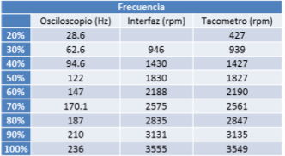 El valor en HZ, RPMs en brincos de 10% de porcentaje de trabajo deberá ser el equivalente a la tabla siguiente:
RQ-SYS.015 | El ajuste del valor de referencia o “set point” deberá ser el siguiente

 | Requisitos Funcionales Específicos
 | Salidas

RQ-SYS.016 |  El mapa de caracteres válidos para mostrar en el display deberá ser el siguiente

 | Requisitos Funcionales Específicos
 | Requisitos Electricos
 | Diagrama de conexión del motor
RQ-SYS.017.0 | 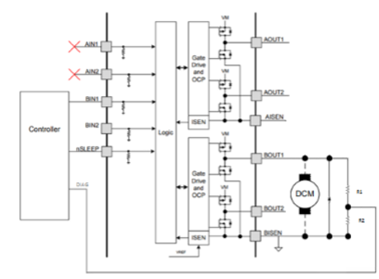
RQ-SYS.017 | El circuito DRV8848-2A deberá ser usado como medio puente H.
RQ-SYS.018 | Deberá contar con un arreglo de resistencia para diagnósticos R1 y R2.
RQ-SYS.019 | Deberá contar con un diodo de giro libre o reversa.
RQ-SYS.020 | El motor Deberá contar con alimentación para el sensor de efecto hall.
RQ-SYS.021 | Deberá contar con una salida del sensor de efecto hall.
RQ-SYS.022 | Se deberá asegurar la protección del motor mediante la implementación de un diodo de giro o de reversa contra la corriente de descarga del campo magnético del rotor

 | Tiempo de Operación del Motor
RQ-SYS.023 | Se deberá cambiar el tiempo de operación del motor por medio de la salida BOUT1, entre On/Off
RQ-SYS.024 | 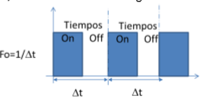 El periodo de operación deberá ser constante a Delta “t” de acuerdo al siguiente diagrama

 | Modo de funcionamiento del circuito de potencia
RQ-SYS.025 | Al variar el tiempo de encendido “On”, se deberá variar la velocidad del motor.
RQ-SYS.026 | El cambio en el tiempo “On” puede ir desde 0% hasta el 100% con base en el ajuste del “set point”
RQ-SYS.027 | 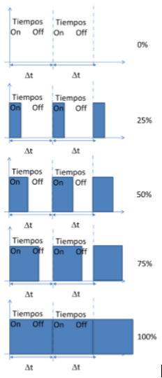

 | Pantalla o Display
RQ-SYS.028 | El LCD deberá desplegar la información del requisito RQ-SYS.006-1 de la siguiente manera

 | Control
RQ-SYS.029 | El control deberá ser de tipo Proporcional Integral.

 | Sistema Operativo
RQ-SYS.030 | El sistema operativo definido deberá ser RTOS

 | Inicialización del OS
RQ-SYS.031 | El sistema operativo deberá considerar la configuración de los siguientes registros:
RQ-SYS.031.1 | Memoria EEPROM
RQ-SYS.031.2 | Temporizador por interrupción cada XXms
RQ-SYS.031.3 | Convertidores analógicos digitales
RQ-SYS.031.4 | Modulares de ancho de pulso
RQ-SYS.031.5 | Puertos digitales
RQ-SYS.031.6 | Watchdog timer
RQ-SYS.031.7 | Input capture
RQ-SYS.031.8 | Pantalla LCD

 | Tareas del OS
RQ-SYS.032 | El sistema deberá considerar las siguientes tareas:
RQ-SYS.032-1 | Deberá contar con puertos de los siguientes tipos.
RQ-SYS.032-1.1 | Entradas-salidas digitales.
RQ-SYS.032-1.2 | Convertidores analógicos digitales.
RQ-SYS.032-1.3 | Modulación de ancho de pulso PWM.
RQ-SYS.032-1.4 | Puerto SPI. 2.

RQ-SYS.032-2 | Control. Para referencia consultar requisito RQ-SYS.029.
RQ-SYS.032-3 | Los diagnósticos serán de modo estático para detectar el corto a batería.
RQ-SYS.032-4 | Los diagnósticos serán de modo dinámico para la detección de corto a tierra.
RQ-SYS.032-5 | Actualización de la pantalla LCD.
RQ-SYS.032-6 | Los valores grabados en EEPROM deberán ser diagnóstico de cortos y controles digitales.

 | Análisis de Throughput
RQ-SYS.033 | . ¿Cuál debe de ser el throughtput máximo en un estado de funcionamiento bajo, normal y estresado? TBD

 | Diagnosticos
RQ-SYS.034 | El sistema deberá contar con los diagnósticos listados a continuación
RQ-SYS.034-1 | La etapa de potencia será de Análisis Dinámico
RQ-SYS.034-2 | La etapa de potencia será de Análisis Estático
RQ-SYS.034-3 | La Memoria Interna (DataFlash) será corrupción de Memoria
RQ-SYS.034-4 | La Botonera deberá actuar con Botón en corto
RQ-SYS.034-5 | El ADC funcionará con Corto a Tierra
RQ-SYS.034-6 | El ADC funcionará con Corto a Batería

 | Análisis de la Complejidad Ciclomática
RQ-SYS.035 | El análisis de la complejidad a través de la CCCC no deberá ser mayor a 19

 | Requisitos nos Funcionales
RQ-SYS.036 | El estándar de codificación y convención deberá ser el XXXX

 | Apariencia del Display
RQ-SYS.037 | El display deberá contener las siguientes características
RQ-SYS.037-1 | Contraste adecuado
RQ-SYS.037-2 | Buena iluminación
RQ-SYS.037-3 | Uso de la tipografía especificada en el requisito XX.
RQ-SYS.037-4 | Velocidad de refresco adecuado

Hoja1
SK-S7G2 Started pack Synergy Renesas | 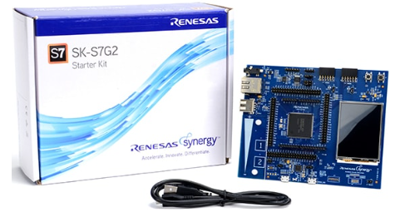

Planta - Módulo de Potencia, Dispositivo CESEQ_P001 & Sensor de efecto Hall acoplado en el rotor del motor.

Fuente de Poder - KEITHLEY 2231A-30-3 Alimentación para el sistema | 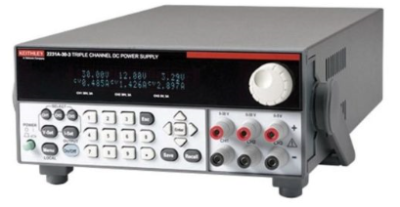

Osciloscopio - Tektronix TBS 1102B-EDU | 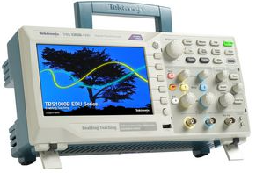

Potenciómetro - El valor de referencia o "SetPoint" deberá estar dado por el ajuste de una resistencia variable | 